UI
page | design
Main | 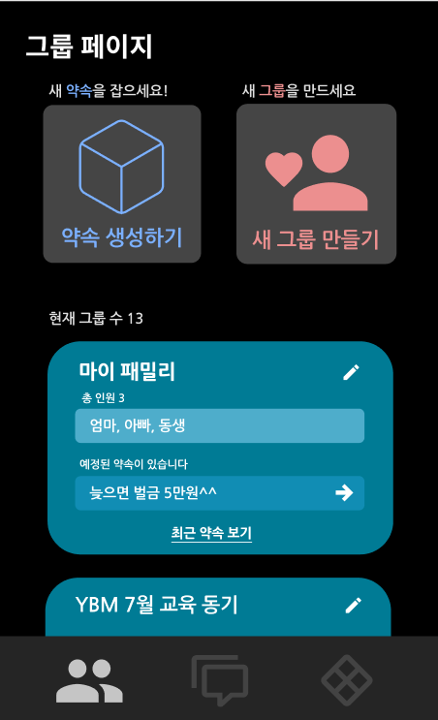 | /user를 통해 먼저 로그인 인증이 된 후, main 페이지로 이동하도록 설정

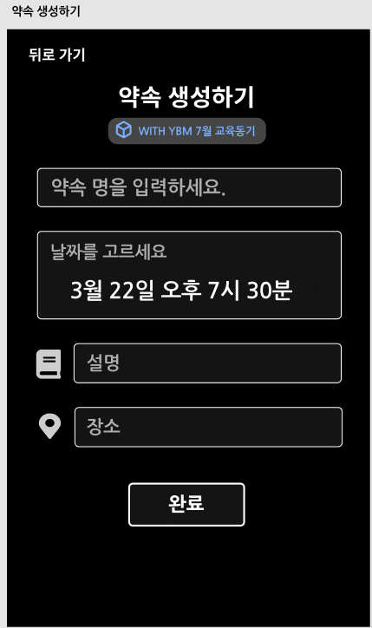
Create Promise

Success Promise | 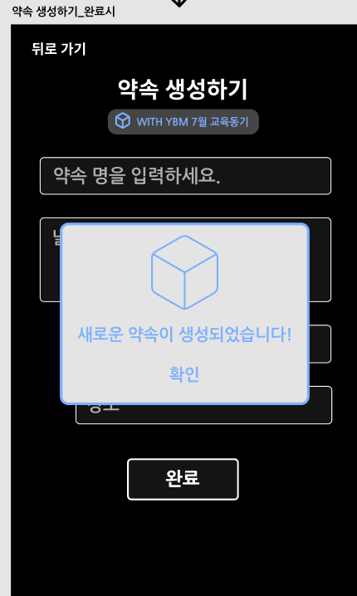

update Promise | 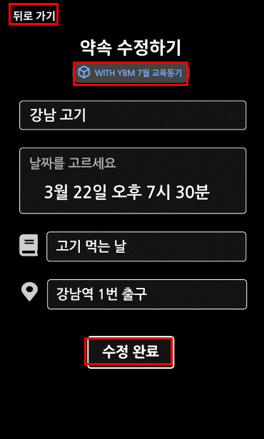

Promise List | 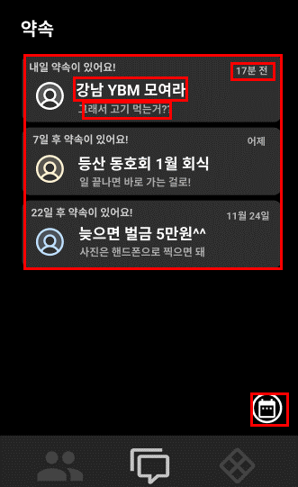

user page
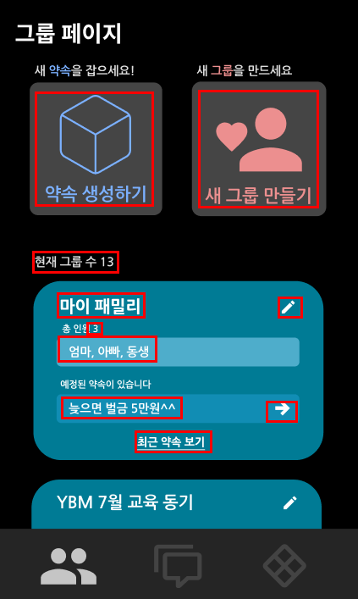
 |  |  |  | 명세서 요약
 |  |  |  | 필요한 데이터
 |  |  |  |  | 1. 그룹 수 | sql에서 COUNT(*) 를 통하여 개수 확인 가능
 |  |  |  |  |  | sql에서 group테이블을 통하여 정보 확인 가능
 |  |  |  |  | 3. 각 그룹에 속한 인원(이름) | 2번과 동일
 |  |  |  |  | 4. 각 그룹에 속한 인원 수 | 그룹 테이블에서 같은 group_id를 가진 User들을 확인하여 뿌리면 될 듯
 |  |  |  |  | 5. 각 그룹에서 설정된 약속의 최신 대화내용 | promise 테이블에서 pk값을 통하여 최신 대화 내용 select
 |  |  |  | 기능 | 1. 약속 생성하기 | 약속 생성 페이지 이동
 |  |  |  |  | 2. 새 그룹 만들기 | 새 그룹 페이지 이동
 |  |  |  |  | 3. 그룹 수정하기 | 그룹 수정 페이지 이동 |  |  | 메인인데 User라고 클래스명이 되어있음. 변경 해야함
 |  |  |  |  | 4. 새로운 약속 생성하기 | 새로운 약속 생성하기 페이지 이동
 |  |  |  |  | 5. 최근 약속 보기.. | 약속 리스트 페이지 이동

 |  |  |  | /user | JWT 를 통하여 토큰 인증이 된 상태에서만 Main 페이지 이동 가능
 |  |  |  |  | 만약 인증 전이라면 회원가입 , 또는 로그인 페이지로 이동

 | 페이지 | depth1 | depth2 | Method | Method DESC | DB (xml) |  | DESC
 | user | controller | UserController.java | String main() | main 페이지 요청이 오면 필요한 정보들을 전달
 |  |  |  | String loginForm() | 유저가 로그인을 진행 할 때, 전달 받는 정보를 통하여 JWT 토큰을 생성, 인증을 통하여 성공하면 메인 페이지 이동
 |  |  |  | String login()
 |  |  |  | String joinForm() | 회원가입 시, 데이터 전달을 받아 암호화 및 데이터를 객체로 만들어 join으로 전달
 |  |  |  | String join(User user) | joinForm을 통하여 전달 받은 데이터를 DB에 저장하여 회원가입 완료!
 |  |  |  | String goToMain() | main 함수로 대체 하면 될 듯!
 |  |  |  | String createPromiseForm() | 새로운 약속을 만들 때, 필요한 정보들을 약속 생성 페이지로 전달, 이후 약속에 대한 데이터를 저장하여 createPromise 로 전달
 |  |  |  | String createPromise() | createPromiseForm을 통하여 전달 받은 데이터를 DB에 저장
 |  |  |  | String createGroupForm() | 새로운 그룹을 생성할 때, 입력 받아 전달 받은 데이터를 객체로 만들어 createGroup 전달
 |  |  |  | String createGroup() | createGroupForm에서 전달 받은 데이터를 DB에 저장
 |  |  |  | String updateGroupForm() | 그룹의 데이터를 수정 할 때, 전달 받은 데이터를 객체에 전달 받아 전달
 |  |  |  | String updateGroup() | updateGroupForm을 통하여 전달 받은 데이터를 DB에 저장
 |  |  |  | String currentPromise()

 |  | service | MainService.java | User getUser(@PathVariable int id) | 로그인 후 main페이지로 이동하게 되면 해당 계정의 정보를 가져온다
 |  |  |  | List<Group> getGroup(@PathVariable int idx) | main페이지에서 해당 계정이 속한 그룹들을 가져온다
 |  |  |  | List<Promise> getPromise(@PathVariable int idx) | main페이지에서 해당 계정이 속한 약속들을 가져온다

i

 |  | dao | MainMapper.java | public User getUser(int id) |  | getUser | select * from users where id = #{id} | dao 의 경우는 인터페이스로 마이바티스 xml에 mapper 된다 UserMapper.xml에 매핑
 |  |  |  | List<Group> getGroupes(int idx) |  | getgroups | select * from groups where uidx = #{idx}
 |  |  |  | List<Promise> getPromise(int idx) |  | getPromise | select * from promises where uidx = #{idx}

ㅑ
ㅑ

 |  | model | Group.java | x |  | x |  | annotaion으로 대체 1. data 2. ToString 3. AllArgsConstructor 4. NoArgsConstructor 데이터 int gidx int uidx int pro_idx
 |  |  | Promise.java | x |  | x |  | annotaion으로 대체 1. data 2. ToString 3. AllArgsConstructor 4. NoArgsConstructor
 |  |  | User.java | x |  | x |  | annotaion으로 대체 1. data 2. ToString 3. AllArgsConstructor 4. NoArgsConstructor

promise page
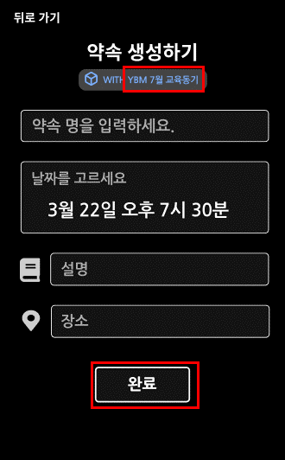
 |  |  |  | 명세서 요약
 |  |  |  | 필요한 데이터 | 1. 그룹명 | sql에서 group테이블을 통하여 정보 확인 가능
 |  |  |  | 기능 | 1. 완료 | 약속정보 생성 및 DB저장
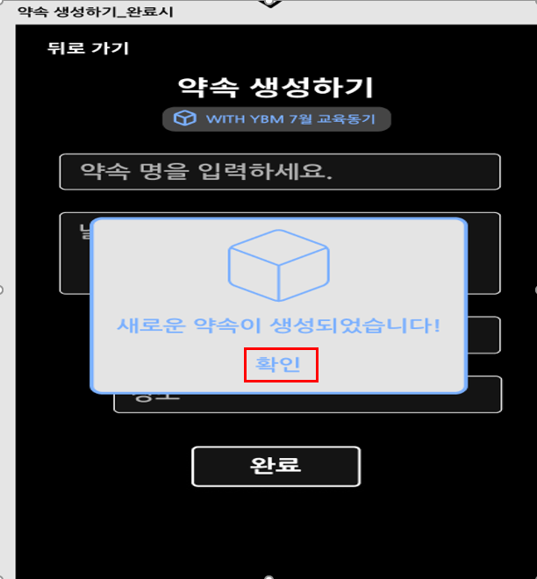
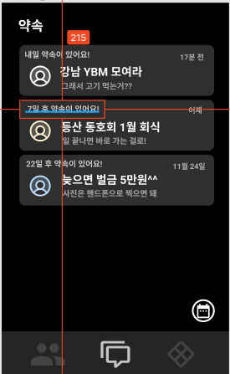

 |  |  |  |  |  |  | /promise
 |  |  |  |  |  |  | 1. 계정의 JWT 인증
 |  |  |  |  |  |  | 1.1. 계정이 인증이 된다면 promise 페이지 이동과 함께 데이터 전달 (그룹정보)
 |  |  |  |  |  |  | 1.2. 계정이 인증되지 않는다면 확인 요청 페이지 이동(?)
 |  |  |  |  |  |  | 2. 새로운 약속에 대한 데이터 입력
 |  |  |  |  |  |  | 3. 완료를 누르면 모달이 뜸, 확인을 누르면 약속 리스트 페이지로 이동이 되며 필요한 데이터 전달(각 그룹들의 약속 정보)

 | 패키지 | depth1 | depth2 | Method | Method DESC | DB (xml) |  | DESC
 | promise | controller | PromiseController.java | createPromiseForm() | 약속에 대한 정보를 입력받아 객체에 담아 createPromise로 전달
 |  |  |  | createPromise(Promise newpromise) | 약속정보를 전달 받아 DB에 저장

 |  |  |  | 생성하기와 수정하기는 각 따로 있는 페이지 | 해서 요청이 들어오면 다르게 파싱이 되어야 한다

 |  |  |  | updatePromiseForm() | 기존 약속에서 수정할 정보들을 객체에 담아 updatePromise로 전달
 |  |  |  | updatePromise(Promise updatePromise) | 수정된 약속 정보를 받아 DB에 update

 |  | service | PromiseService.java | getGroupInfo(int gour_id, int user_id) | 그룹에 새로운 약속 생성을 위해 어떤 그룹인지 분별하여 선택 그룹에서 약속이 생기도록 그룹정보를 가져온다

ㅑ

 |  | dao | PromiseMapper.java | createPromise(Promise newpromise)
 |  |  |  | getGroupInfo(int gour_id, int user_id) | 그룹에 대한 정보를 가져오기 위해 그룹id, 유저id를 통하여 가져온다
 |  | model

group page
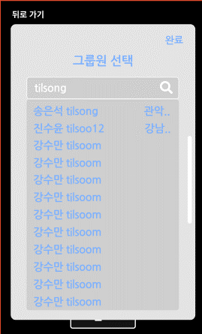
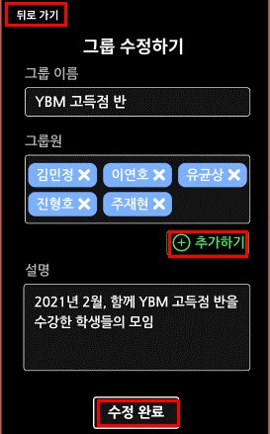
명세서 요약
필요한 데이터 | 1. 그룹명 | sql에서 group테이블을 통하여 정보 확인 가능
기능 | 1. 완료 | 약속정보 생성 및 DB저장
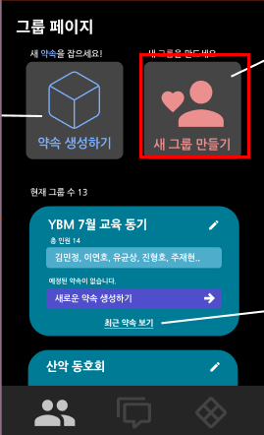
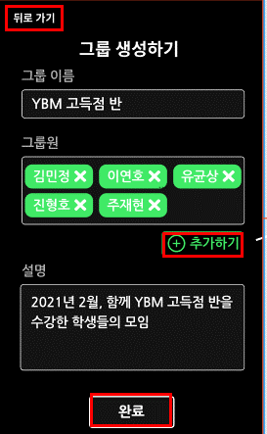
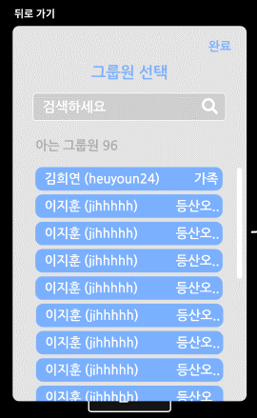
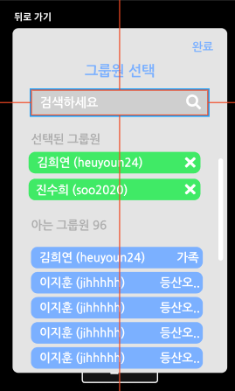

 | 패키지 | depth1 | depth2 | Method | Method DESC | DB (xml) | DESC
 | group | controller
 |  | service
 |  | dao
 |  | model

